Zad 5
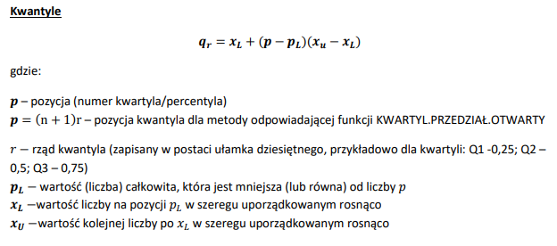
Zbadana została liczba posiadanych dzieci wśród dorosłych mieszkańców pewnego osiedla. Na podstawie tabeli wyznacz:
a) pozycyjne miary asymetrii (pozycyjny współczynnik asymetrii i współczynnik skośności)
b) kurtozę i współczynnik ekscesu

i | xi | ni | nisk | xi*ni | xi-xsr | (xi-xsr)^2 | (xi-xsr)^2*ni | (xi-xsr)^4 | (xi-xsr)^4*ni
1 | 0 | 96 | 96 | 0 | -1.24 | 1.54 | 148.3 | 2.4 | 229.1
2 | 1 | 101 | 197 | 101 | -0.24 | 0.06 | 6.0 | 0.0 | 0.4
3 | 2 | 79 | 276 | 158 | 0.76 | 0.57 | 45.3 | 0.3 | 26.0
4 | 3 | 31 | 307 | 93 | 1.76 | 3.09 | 95.7 | 9.5 | 295.5
5 | 4 | 8 | 315 | 32 | 2.76 | 7.60 | 60.8 | 57.8 | 462.3
6 | 5 | 2 | 317 | 10 | 3.76 | 14.12 | 28.2 | 199.3 | 398.5
suma | - | 317 |  | 394 |  |  | 384.3 |  | 1411.7

srednia | 1.2429022082

Q1 | 0.00 |  | Q3 | 2 |  | Q2 | 1
p= | 79.5 |  | p= | 238.5 |  | p= | 159
pl= | 79 |  | pl= | 238 |  | pl= | 159
xl= | 0 |  | xl= | 2 |  | xl= | 1
xu= | 0 |  | xu= | 2 |  | xu= | 1

Me= | 1

Aq= | 0

s^2 | 1.21
s= | 1.1
m4 | 4.45
s^4 | 1.4641
K | 3.04
K' | 0.04

Eksces kurtozy informuje nas o koncentracji w rozkladzie wyrazanej względem sredniej arytmetycznej. Otrzymana wartosc jest bliska zeru a zatem koncentracja w badanym rozkladzie jest zblizona do tej z rozkladu normalnego. Jednakze formalnie otrzymalismy wartosc dodatnia a zatem badany rozklad nalezy klasyfikowac jako leptokurtyczny(wysmukly)

spss
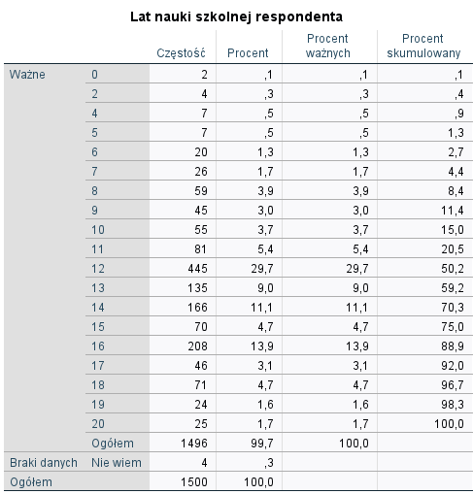
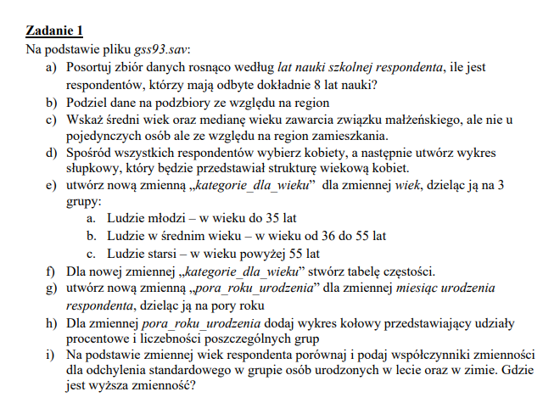
a) | Respondentów majacych dokładnie 8 lat nauki jest 59.

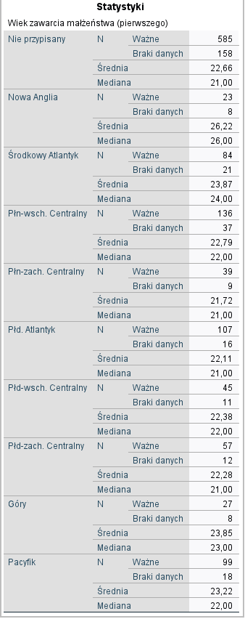
 | c)

 |  | Najniższa srednia wieku dla zawarcia malzenstwa = 21,72
 |  |  |  |  |  | Północno zachodnio centralny

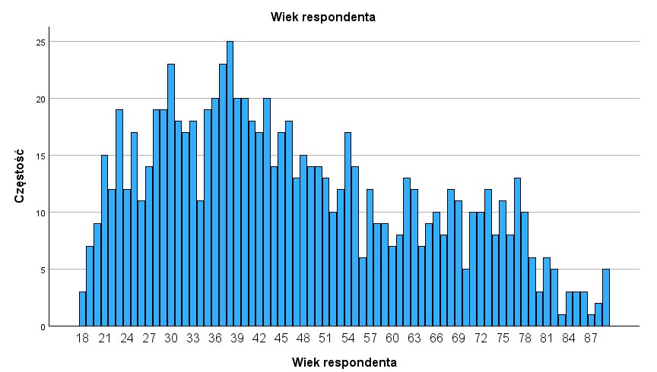
 | d)

 | e,f)

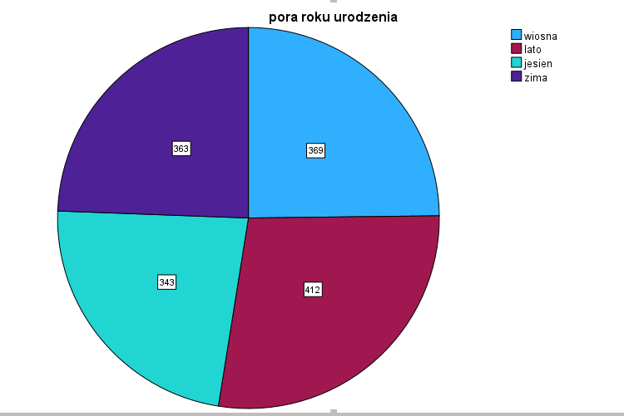
 | g)

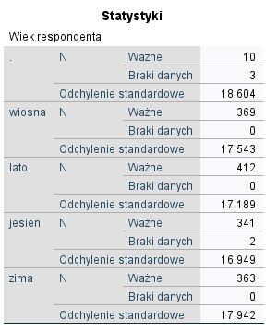

 |  |  | lato |  | zima
 |  |  | S | 17.189 | s | 17.942
 |  |  | x sr | 45.22 | x sr | 46.93

 |  |  | Vs | 38% | Vs | 38%

 |  |  | wyzsze zroznicowanie wieku

